Kassakirja
Mallikirjaukset | Yhdistyksen nimi
 | Kassakirja 1.1.20xx-31.12.20xx
 | Muista laittaa paperitositteeseen sama tositenumero, kirjaa tapahtuma pääkirjaan! |  |  | Saldo 1.1.xx | 0.00
Päivämäärä | Maksun peruste, keneltä on saatu tai kenelle on suoritettu | Tositenro | Käteiskassa |  | Tilitykset
 |  |  | tulo | meno | tulo | meno
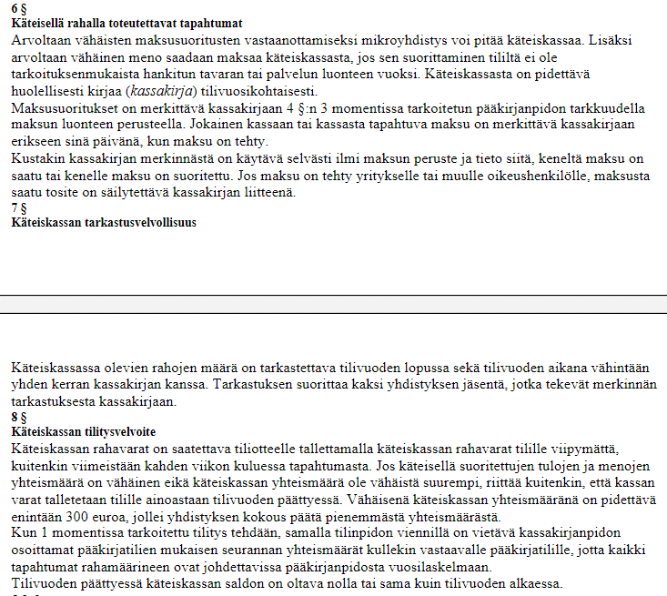
2023-01-01 | Marttailta, tuotto | 3 | 400.00
2023-01-01 | Kahvit ym tarjottavat | 4 |  | -300.00
2023-01-31 | Talouspaperia | 5 |  | -5.00
2023-02-01 | Marttailta, kahvitukset | 6 | 500.00
2023-02-28 | Siirto pankkitilille | 8 |  |  |  | -300.00

2023-12-31 | Siirto pankkitilille | 13 |  |  |  | -295.00
 |  |  | 900.00 | -305.00 | 0.00 | -595.00
 |  |  |  | 0.00

 | Käteiskassan saldo 1.1.xx | 0.00 | Siirtyessä yhdenkertiseen kirjanpitoon kassassa saattaa olla alkusaldo
 | tulot ja menot | 595.00
 | tilitykset | -595.00 | Tarkista, ettei saldo ylitä 300 €, ellei toisin sovittu
 | Saldo 31.12.20xx | 0.00

Tarkastukset
1
pvm |  | Nimi | Sukunimi | Käteiskassan saldo
 | tarkastaja 1

 | allekirjoitus

 | tarkastaja 2

 | allekirjoitus

2
pvm |  | Nimi | Sukunimi | Käteiskassan saldo
 | tarkastaja 1

 | allekirjoitus

 | tarkastaja 2

 | allekirjoitus

Pankkitili
Mallikirjaukset | Yhdistyksen nimi
 | Pankkitili 1.1.20xx-31.12.20xx
 | Muista laittaa paperitositteeseen sama tositenumero (esim.lasku, kuitti kaupasta), kirjaa tapahtuma pääkirjaan!

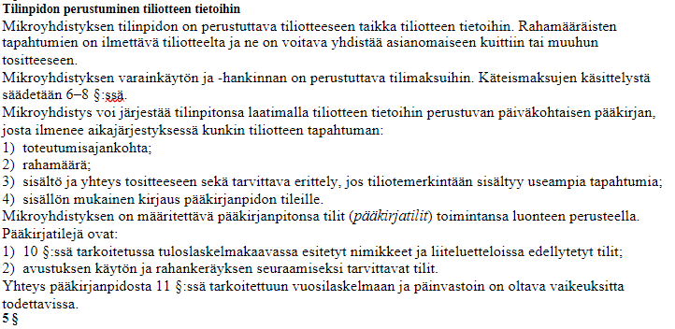
Päivä-määrä | Maksun peruste, keneltä on saatu tai kenelle on suoritettu | Tositenro | Pankkitili
 |  |  | tulo | meno
2023-01-01 | Maksettu sähkö joulukuulta Helen, lasku nro | 1 |  | -50.00
2023-01-01 | Pankkikulut | 2 |  | -25.00
2023-02-28 | Pano käteiskassalta | 7 | 300.00
2023-03-01 | Leivontatarvikkeet, osti Leena Rantamaa. K-kauppa | 9 |  | -100.00
2023-03-01 | Maksettu avustus | 10 | 50.00
2023-04-01 | Avustus piiriltä | 11 | 200.00
2023-04-01 | Korko v 2022 | 12 | 25.00
2023-12-31 | Pano käteiskassalta | 14 | 295.00

 |  |  | 870.00 | -175.00
 |  |  |  | 695.00

 | Tulot ja menot 20xx |  | 695.00
 | Saldo 31.12.20xx |  | 695.00

